关系图
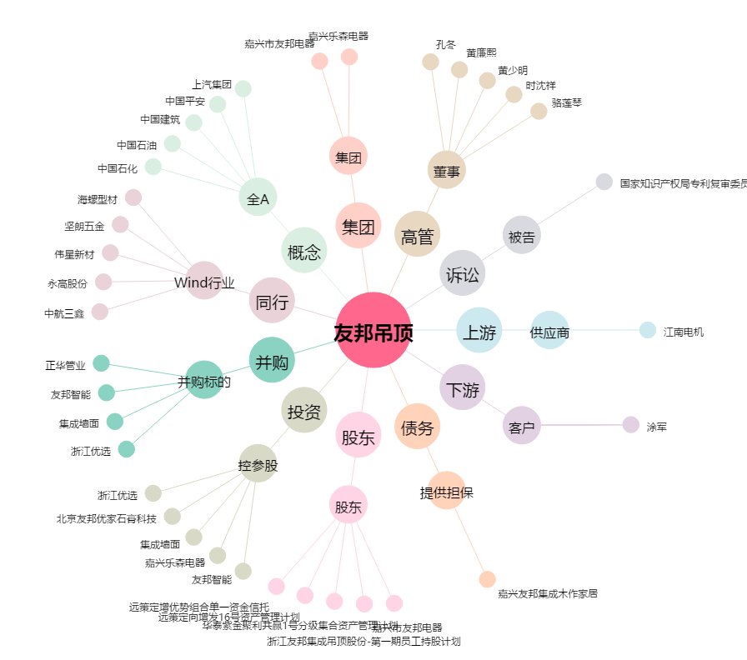
友邦吊顶[002718.SZ] - 关系概览图

